api 작성방법
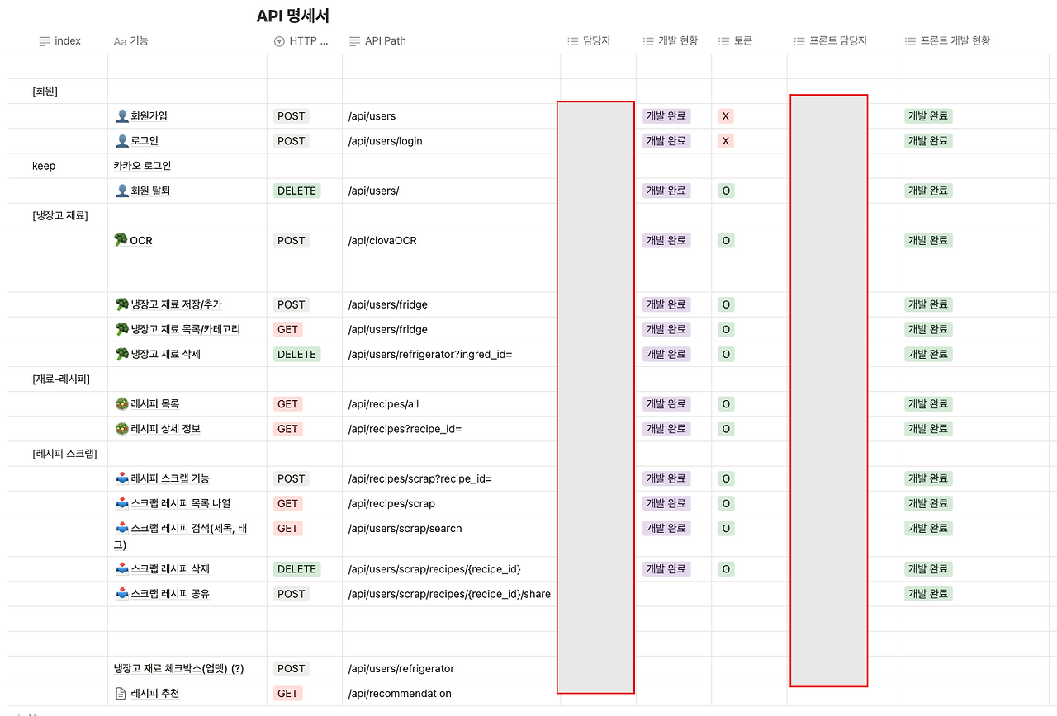

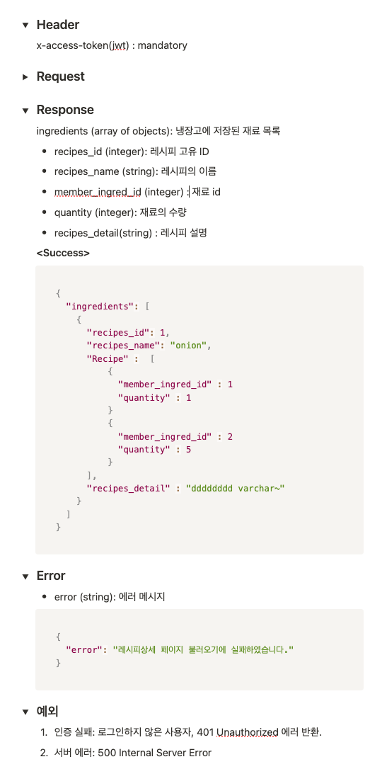

1. URI는 '동사'가 아닌 '명사'를 사용한다.

❌ 나쁜 예: /api/send-violation (동사 사용)

⭕ 좋은 예: /api/violation (명사 사용)

이유: 행위(동사)는 주소에 적는 것이 아니라, HTTP Method(GET, POST, PUT, DELETE)로 표현하는 것이 글로벌 웹 표준입니다. 데이터를 생성/전송할 때는 POST를 쓰고, 주소는 목적어만 남깁니다.

2. 도메인(기능) 단위로 계층 구조를 만든다.

❌ 나쁜 예: /api/carcount, /api/buscount

⭕ 좋은 예: /api/traffic/count

이유: 교통(traffic)이라는 큰 카테고리 안에 통행량(count)이 있다는 것을 슬래시(/)를 통해 직관적으로 보여줍니다.

3. 소문자를 사용하고, 단어 구분은 하이픈(-)을 쓴다 (Kebab-case).

❌ 나쁜 예: /api/EmergencyVehicle (대소문자 혼용)

⭕ 좋은 예: /api/emergency-vehicle (소문자와 하이픈)

이유: 웹 주소(URI)는 대소문자를 엄격하게 구분하는 서버가 많아 버그를 유발할 수 있습니다. 모두 소문자로 통일하는 것이 가장 안전합니다.

4. API 버전 관리를 명시한다 (선택적 확장).

⭕ 적용 예: /api/v1/violation

이유: 나중에 AI 모델이 업그레이드되거나 데이터 형식이 완전히 바뀌었을 때, 기존 v1 주소를 쓰는 프론트엔드가 고장 나지 않도록 v2 주소를 새로 파기 위함입니다. (이번 프로젝트에서는 생략해도 무방하지만, 기획서에 넣어두면 전문성이 확 올라갑니다.)

Sheet2
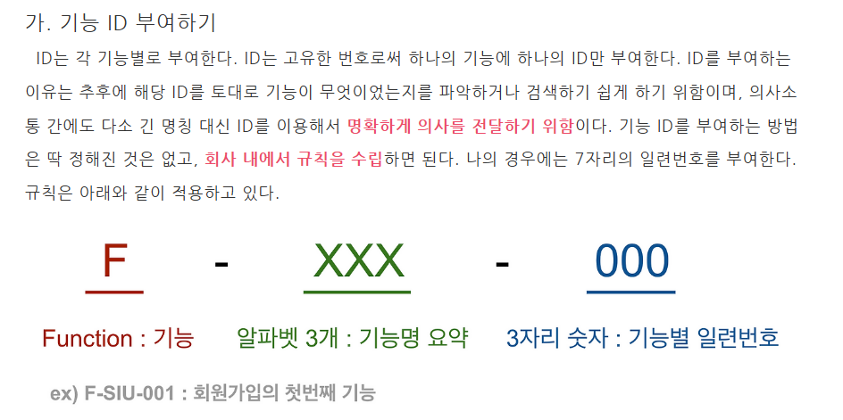
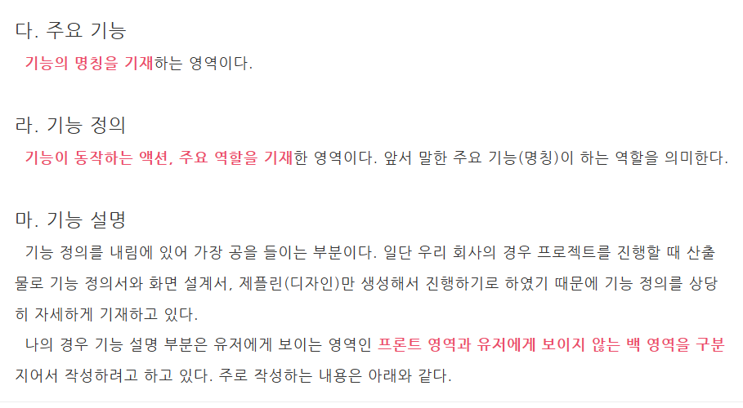

* 첫번째 정렬 기준을 Category(ex 로그인 회원가입) 다음 화면ID로 나눈다. | *주요 기능은 함수명으로 대체하고 기능정의 및 기능설명은 기능설명란에 합쳐서 작성한다.

